关系图
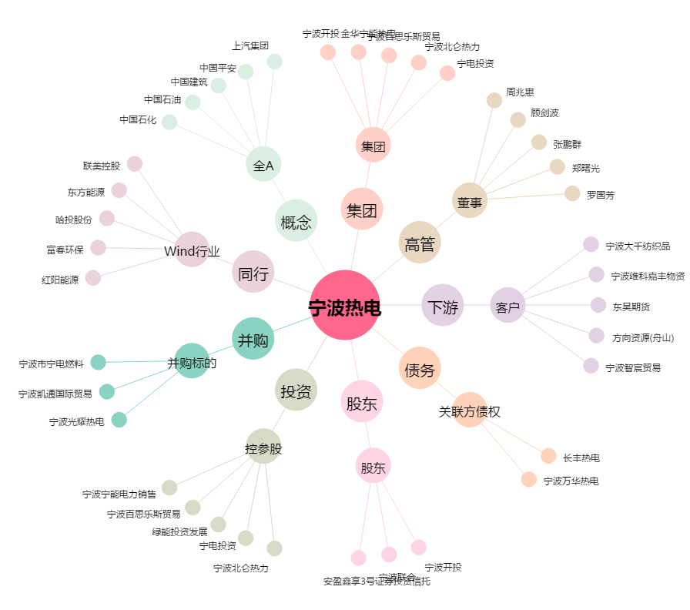
宁波热电[600982.SH] - 关系概览图

